Passenger Cars - Fuels

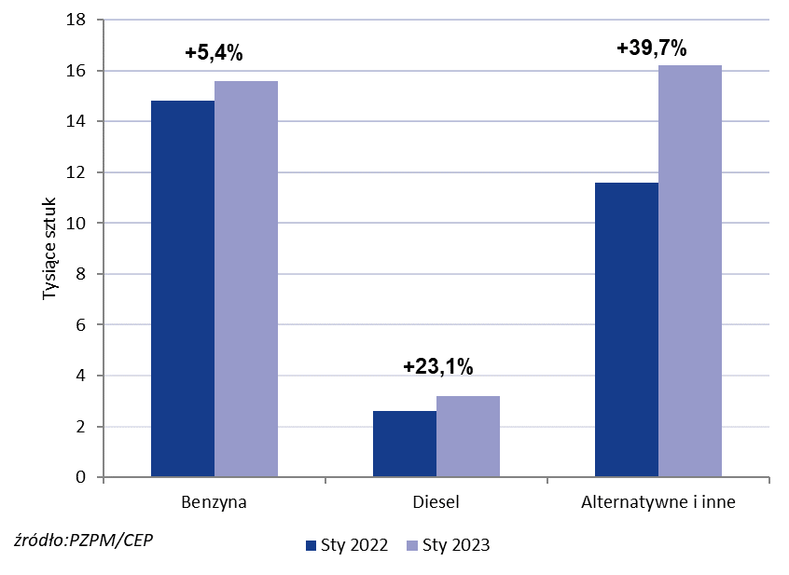
PZPM* |  |  |  |  |  |  | 2023-02-03
 |  |  |  |  |  |  | in tousand pcs
 | First Registrations of NEW Passenger Cars by Fuel Type

 | Fuel Type | Jan 2022 |  | Jan 2023 |  | Change % y/y | Share Change y/y
 |  | tous. pcs. | share % | tous. pcs. | share %
 | Petrol | 14,8 | 50.9% | 15,6 | 44.6% | +5.4% | -6,3 pp
 | Diesel | 2,6 | 9.0% | 3,2 | 9.3% | +23.1% | +0,2 pp
 | Alternative/other | 11,6 | 40.1% | 16,2 | 46.1% | +39.7% | +6,0 pp
 | w tym:
 | BEV | 0.512 | 1.8% | 1.077 | 3.1% | +110.4% | +1,3 pp
 | PHEV | 0.733 | 2.5% | 0.689 | 2.0% | -6.0% | -0,6 pp
 | FCEV | 0.022 | 0.1% | 0.000 | 0.0% | -100.0% | -0,1 pp
 | HEV | 4.700 | 16.2% | 7.821 | 22.3% | +66.4% | +6,1 pp
 | MHEV | 4.488 | 15.5% | 5.623 | 16.0% | +25.3% | +0,6 pp
 | LPG | 1.1 | 4.0% | 0.9 | 2.7% | -17.8% | -1,3 pp
 | CNG/LNG | 0.000 | 0.0% | 0.000 | 0.0% |  | +0,0 pp
 | Other / n.a. | 0.000 | 0.0% | 0.000 | 0.0% |  | +0,0 pp
 | Source: PZPM on the basis of CEP (Central Register of Vehicles)

